корпус 1
Форма самооценки наличия созданных специальных условий (архитектурных, материально-технических, кадровых) для получения инвалидами и лицами с ограниченными возможностями здоровья среднего профессионального образования и профессионального обучения»
КГБ ПОУ "Заринский политехнический техникум", корпус 1
Оценка архитектурной доступности зданий ПОО
Специальные условия для получения среднего профессионального образования лиц с инвалидностью и обучающимися с ограниченными возможностями здоровья |  | Ссылка на размещенные на сетевом диске ФОТОМАТЕРИАЛЫ, подтверждающие созданные условия | Оценка для обучающихся инвалидов с нарушениями здоровья:
 |  |  | для инвалидов с нарушениями зрения («1»-обеспечено наличие, «0» – отсутствует) | для инвалидов с нарушениями слуха («1»-обеспечено наличие, «0» – отсутствует) | для инвалидов с нарушениями опорно-двигательного аппарата («1»-обеспечено наличие, «0» – отсутствует) | для инвалидов, передвигающихся на кресле-коляске («1»-обеспечено наличие, «0» – отсутствует) | для инвалидов с нарушениями интеллектуального развития («1»-обеспечено наличие, «0» – отсутствует)
I. условия доступности, безопасности, информативности и комфортности объектов и услуг
1 | Архитектурная возможность беспрепятственного входа в объекты и выхода из них: | 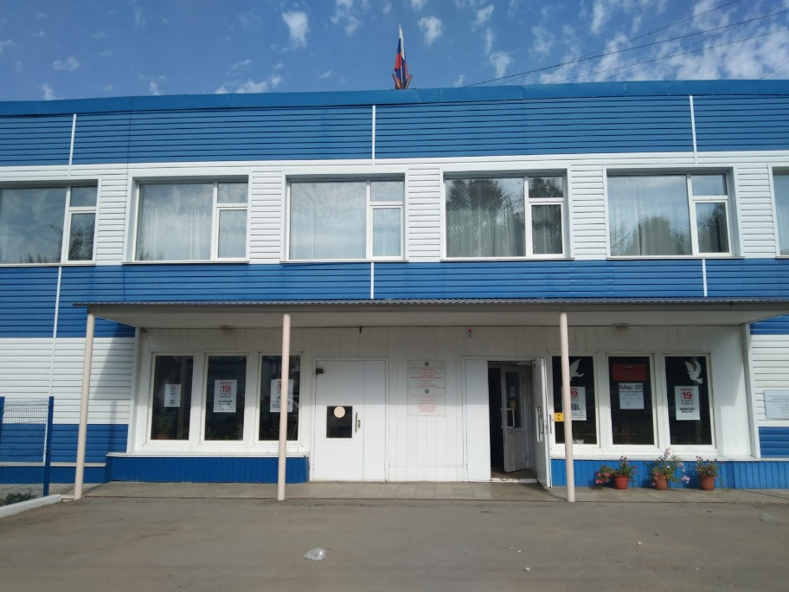 | 1 | 0 | 1 | 1 | 1
2 | возможность самостоятельного передвижения по территории объекта в целях доступа к месту предоставления услуги; |  | 1 | 0 | 1 | 1 | 1
3 | возможность передвижения по территории объекта в целях доступа к месту предоставления услуги, с помощью работников объекта, предоставляющих услуги, ассистивных и вспомогательных технологий, а также сменного кресла-коляски; |  | 1 | 0 | 1 | 1 | 1
4 | возможность посадки в транспортное средство и высадки из него перед входом в объект, в том числе с использованием кресла-коляски и, при необходимости, с помощью работников объекта; | 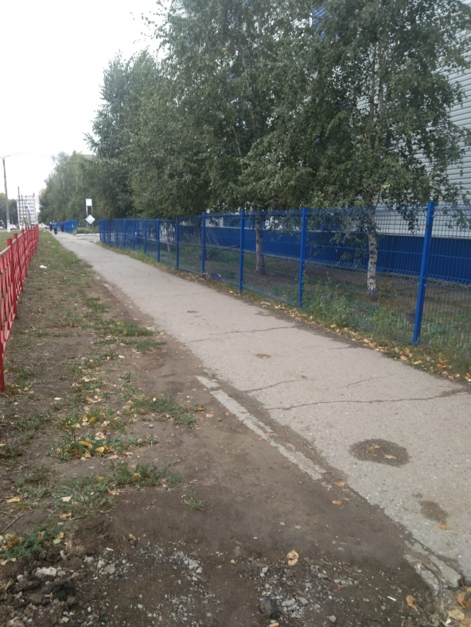 | 1 | 0 | 1 | 1 | 1
5 | осуществляется ли сопровождение инвалидов, имеющих стойкие нарушения функции зрения по территории объекта силами ассистента-помощника, подготовленного и прошедшего независимую оценку квалификации в соовтетсвии с профессиональным стандартом "Ассистент (помощник) по оказанию технической помощи инвалидам и лицам с ограниченными возможностями здоровья"; |  | 0 | 0 | 0 | 0 | 0
6 | осуществляется ли сопровождение инвалидов, имеющих стойкие нарушения возможности самостоятельного передвижения по территории объекта силами ассистента-помощника, подготовленного и прошедшего независимую оценку квалификации в соовтетсвии с профессиональным стандартом "Ассистент (помощник) по оказанию технической помощи инвалидам и лицам с ограниченными возможностями здоровья"; |  | 0 | 0 | 0 | 0 | 0
7 | осуществляется ли техническая или иная помощь инвалиду при входе в объект и выходе из него и в преодолении барьеров, мешающих получению услуг в сфере образования и использованию объектов наравне с другими лицами; | 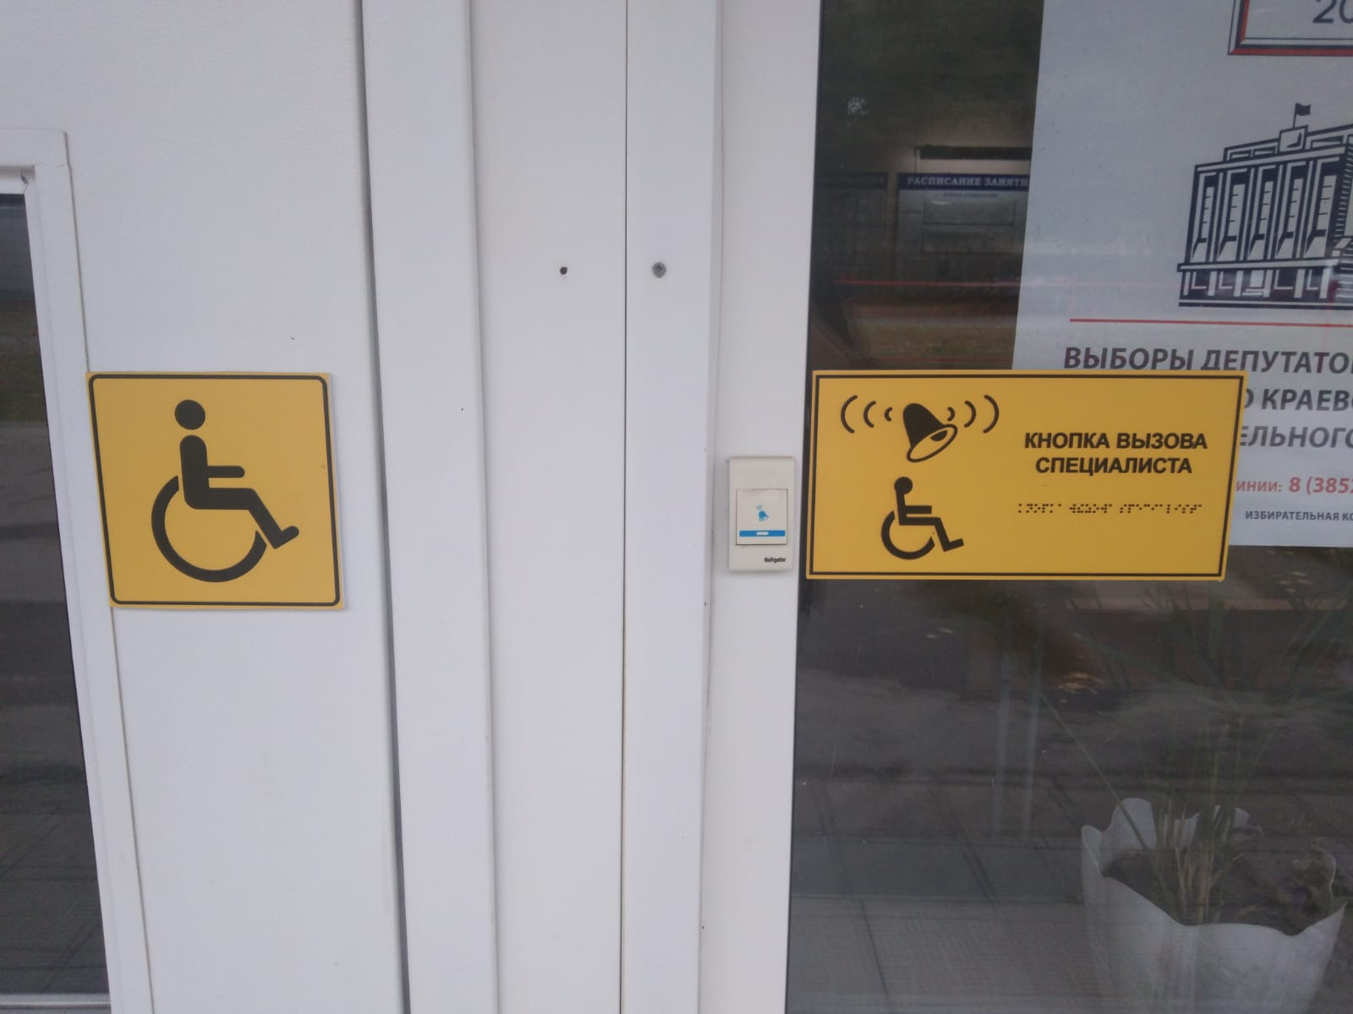 | 1 | 0 | 1 | 1 | 1
8 | осуществляется ли информирование инвалида о доступных маршрутах общественного транспорта в доступной для него форме; |  | 1 | 0 | 1 | 1 | 1
9 | Надлежащее размещение носителей информации, необходимой для обеспечения беспрепятственного доступа инвалидов к объектам и услугам, с учетом ограничений их жизнедеятельности, в том числе дублирование необходимой для получения услуги звуковой и зрительной информации, в том числе: |  | 1 | 0 | 0 | 0 | 0
10 | указатель о наличии доступного входа для лиц, передвитгающихся на кресле-коляске; | 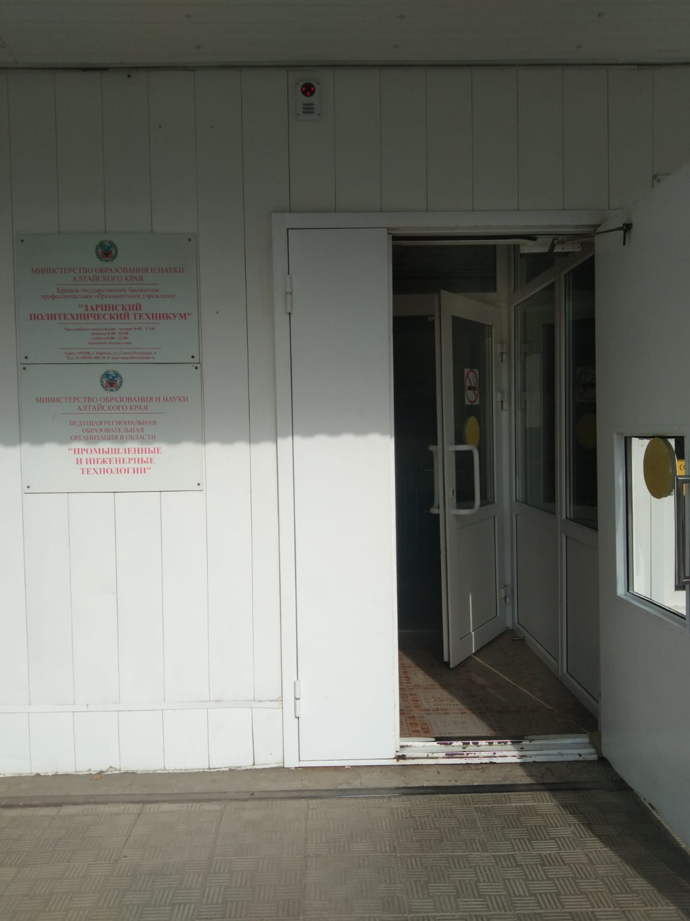 | 1 | 0 | 1 | 1 | 1
11 | наличие системы радиоинформирования и звукового ориентирования для инвалидов по зрению и других маломобильных групп населения, с целью обеспечения возможности самостоятельного или с помощью персонала передвижения по объекту в целях доступа к месту предоставления услуги, и ее должное функционирование. |  | 0 | 0 | 0 | 0 | 0
12 | Наличие и работоспособность сервисов онлайн сурдо-перевода, способствующих повышению комфортности для лиц с нарушением слуха (глухих). |  | 0 | 0 | 0 | 0 | 0
13 | Наличие индукционных устройств, способствующих повышению комфортности для лиц с нарушением слуха (слабослышащих). |  | 0 | 0 | 0 | 0 | 0
14 | Надлежащее размещение надписей, знаков и иной текстовой и графической информации знаками, выполненными рельефно-точечным шрифтом Брайля и на контрастном фоне. | 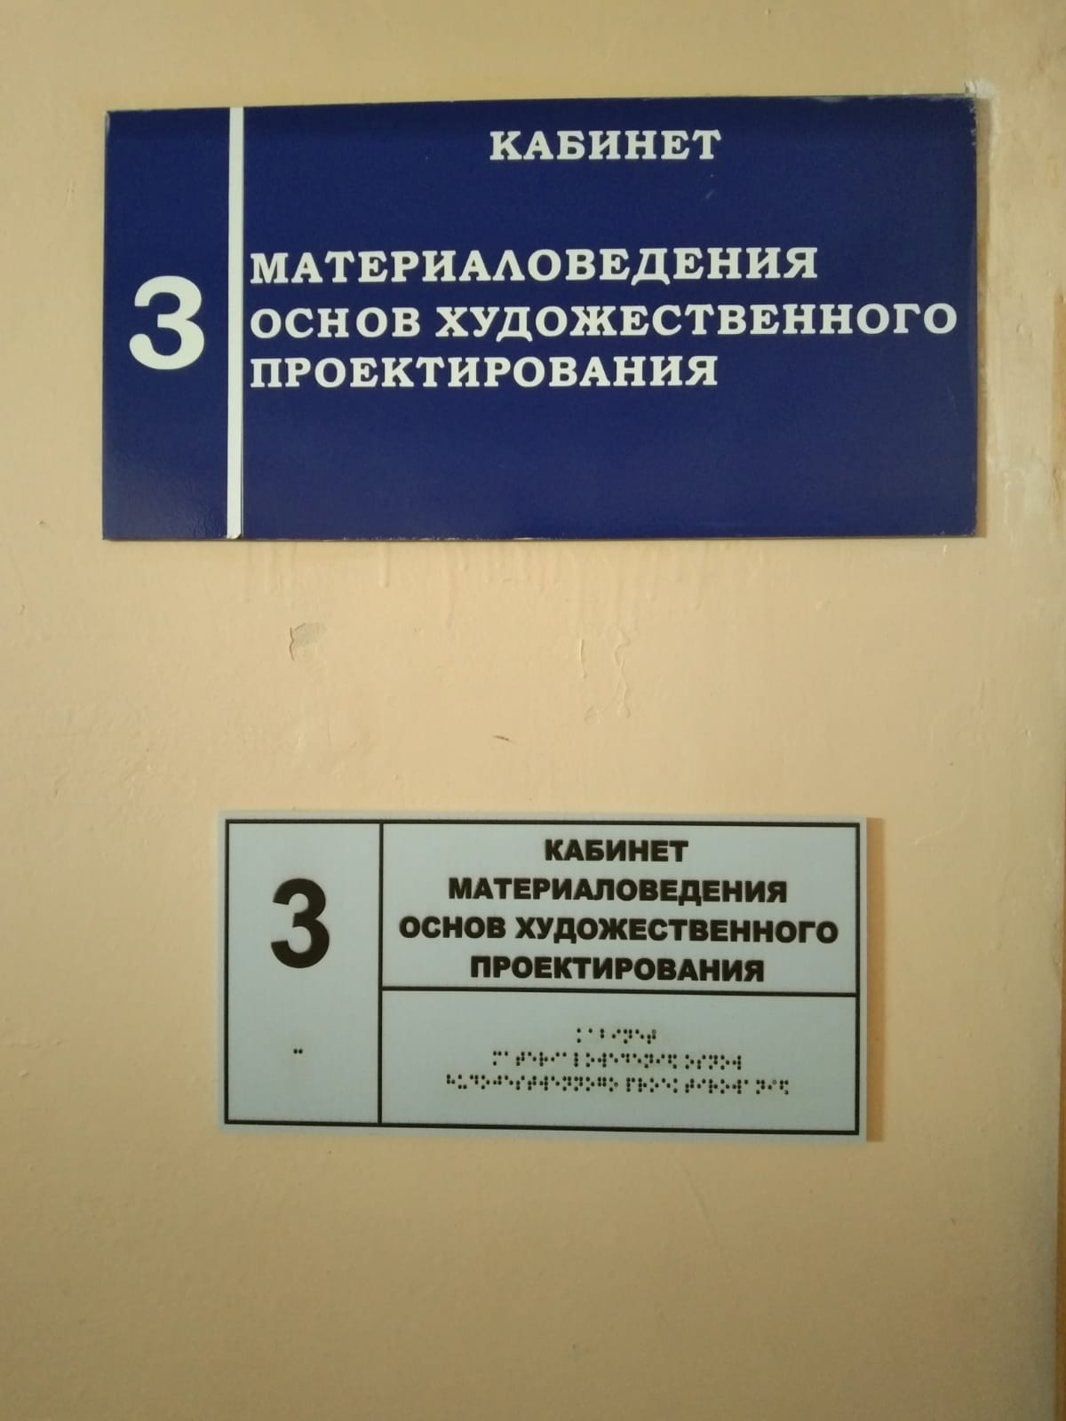 | 1 | 0 | 1 | 1 | 1
15 | Обеспечение допуска на объект, в котором предоставляются услуги, собаки-проводника при наличии документа, подтверждающего ее специальное обучение, выданного по форме и в порядке, утвержденных приказом Министерства труда и социальной защиты Российской Федерации от 22 июня 2015 г. N 386н (зарегистрирован Министерством юстиции Российской Федерации 21 июля 2015 г., регистрационный N 38115) и наличие места для размещения собаки-проводника в часы обучения самого обучающегося. |  | 0 | 0 | 0 | 0 | 0
16 | Наличие при входе в объект вывески с названием организации, графиком работы организации, выполненного рельефно-точечным шрифтом Брайля и на контрастном фоне. | 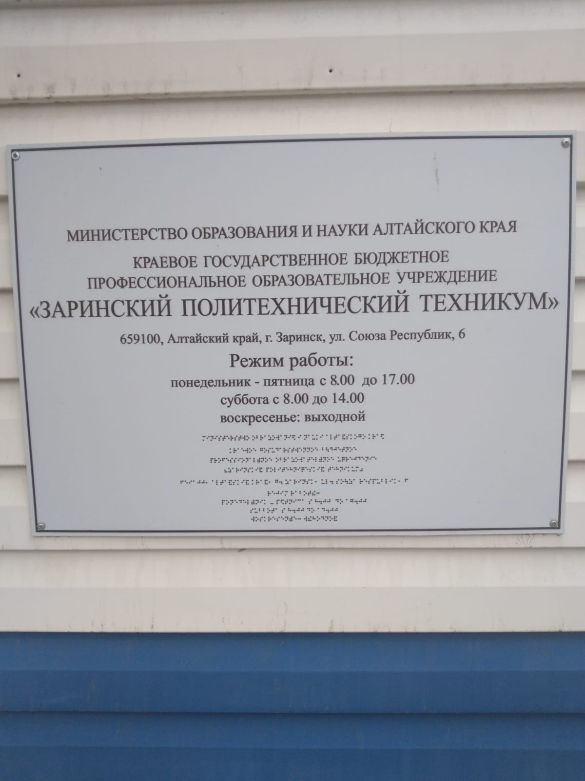 | 1 | 0 | 1 | 1 | 1
17 | Наличие справа при входе в объект тактильного плана здания (помещения), выполненного рельефно-точечным шрифтом Брайля. |  | 0 | 0 | 0 | 0 | 0
18 | Оказание инвалидам помощи, необходимой для получения в доступной для них форме информации о правилах предоставления услуги, в том числе об оформлении необходимых для получения услуги документов, о совершении ими других необходимых для получения услуги действий; |  | 1 | 0 | 1 | 1 | 1
19 | Предоставляется ли инвалидам по слуху, при необходимости, услуги с использованием русского жестового языка. | представить документ | 0 | 0 | 0 | 0 | 0
20 | Имеется ли в одном из помещений, предназначенных для проведения массовых мероприятий, индукционных петель, звукоусиливающей аппаратуры или системы онлайн сурдо-перевода. |  | 0 | 0 | 0 | 0 | 0
21 | Обеспечивается ли дублирование звуковой справочной информации о расписании учебных занятий визуальной (напр. установка мониторов с возможностью трансляции субтитров). |  | 0 | 0 | 0 | 0 | 0
22 | Обеспечиваются ли в учреждении в целом для обучающихся, имеющих нарушения опорно-двигательного аппарата, материально-технические условия доступности, безопасности, информативности и комфортности для доступа обучающихся в учебные помещения, столовые, туалетные и другие помещения образовательной организации, а также их пребывания в указанных помещениях (наличие пандусов, поручней, расширенных дверных проемов, лифтов, локальное понижение стоек-барьеров до высоты не более 0,8 м; наличие специальных кресел и других приспособлений) | 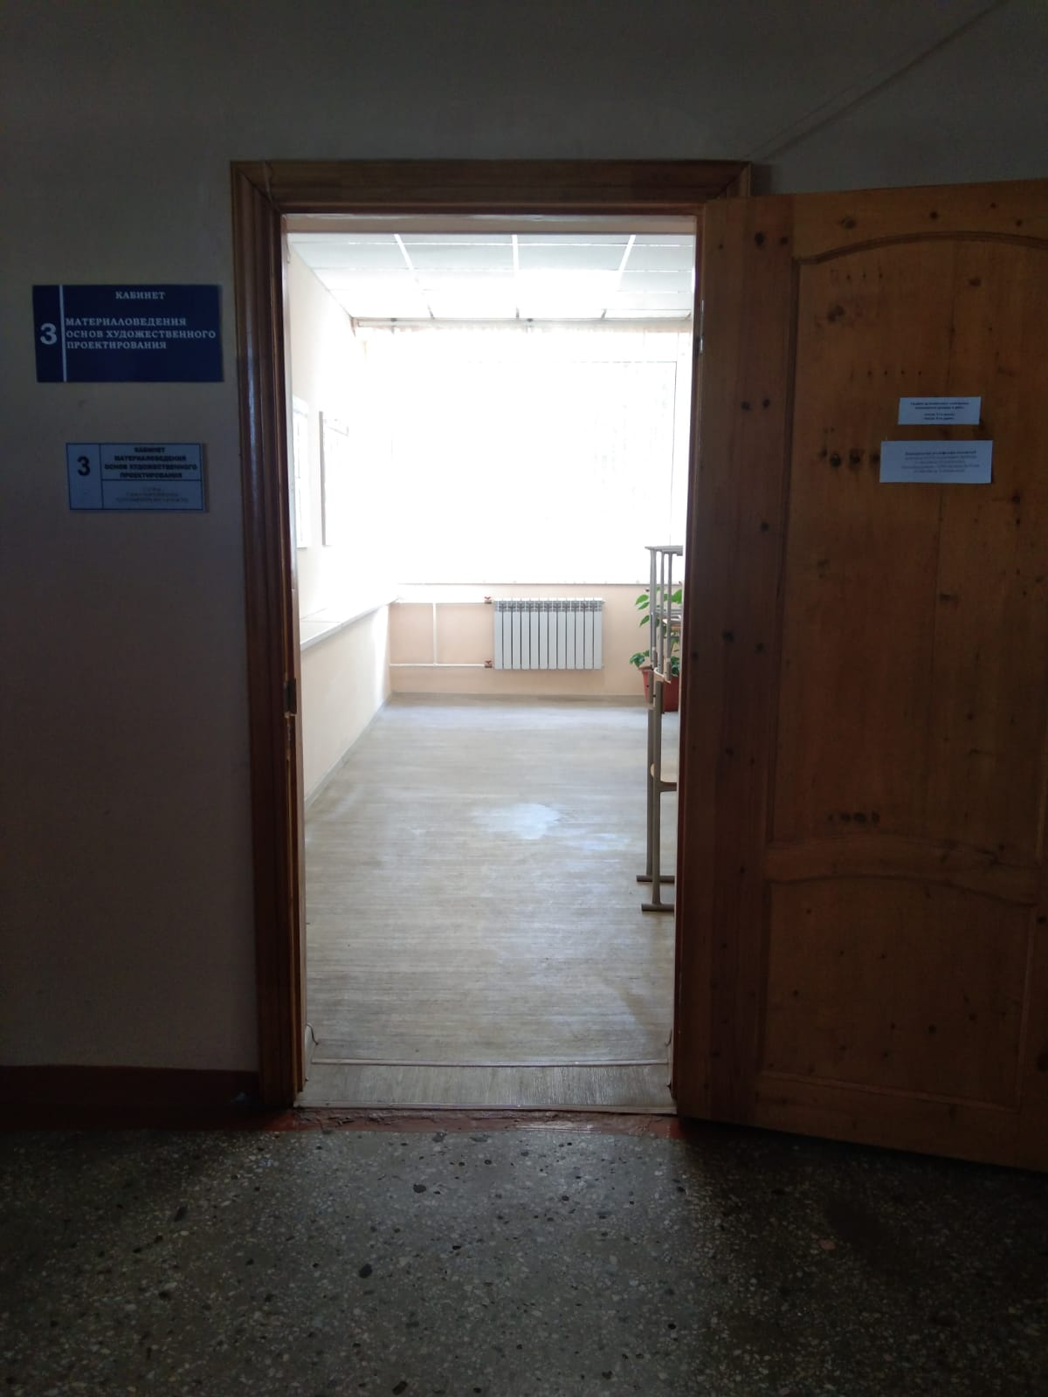 | 1 | 0 | 1 | 1 | 1
 |  | 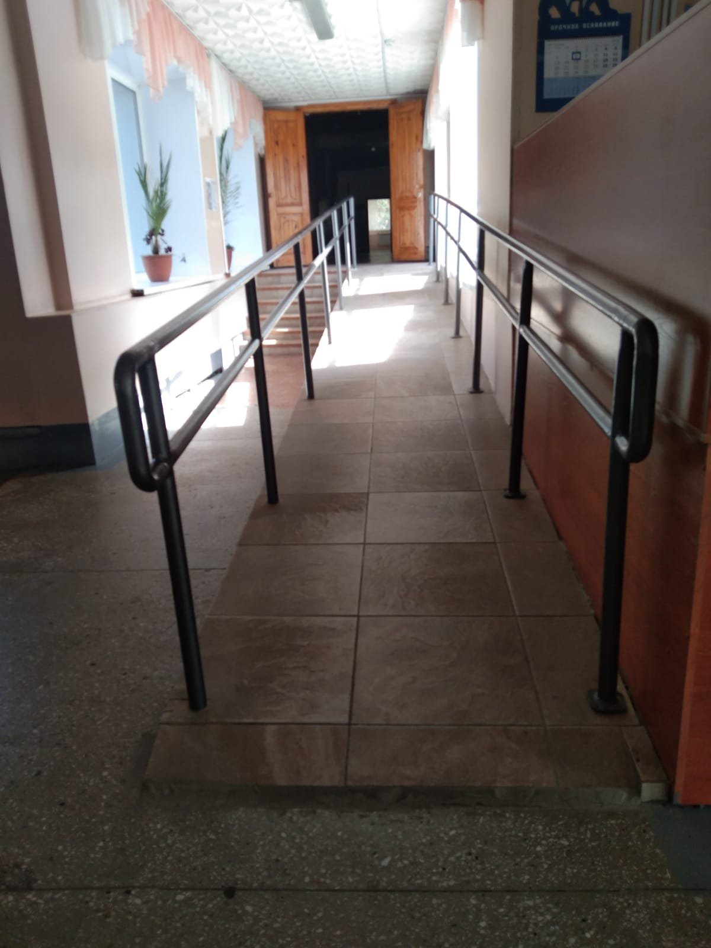
23 | Обеспечиваются ли на этаже для обучающихся, имеющих нарушения опорно-двигательного аппарата, материально-технические условия доступности, безопасности, информативности и комфортности для доступа обучающихся в учебные помещения, столовые, туалет, а также их пребывания в указанных помещениях (наличие пандусов, поручней, расширенных дверных проемов, наличие специальных кресел и других приспособлений). | 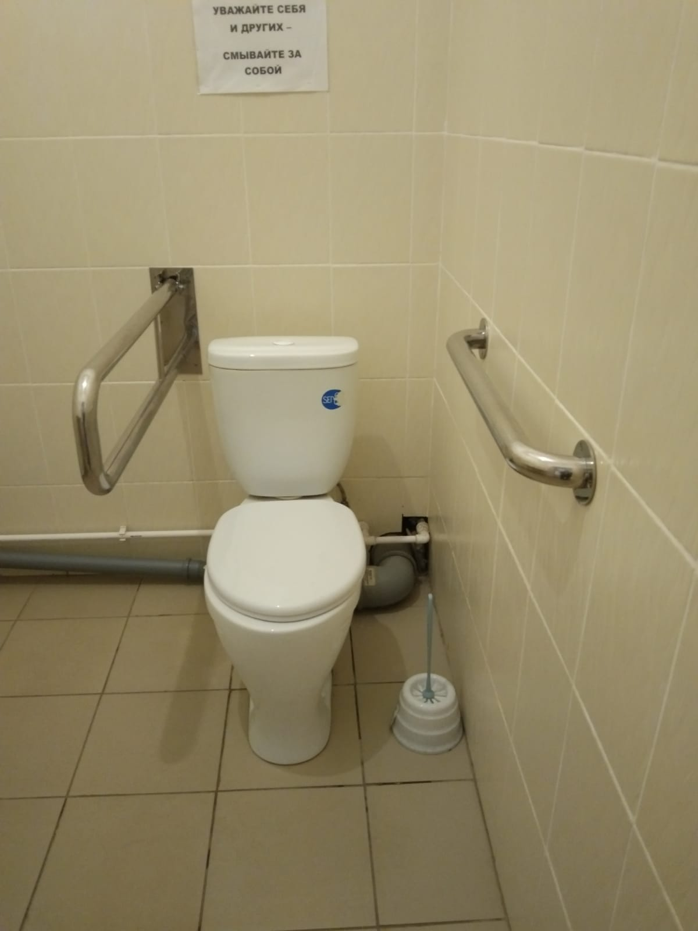 | 1 | 0 | 1 | 1 | 1
 |  | 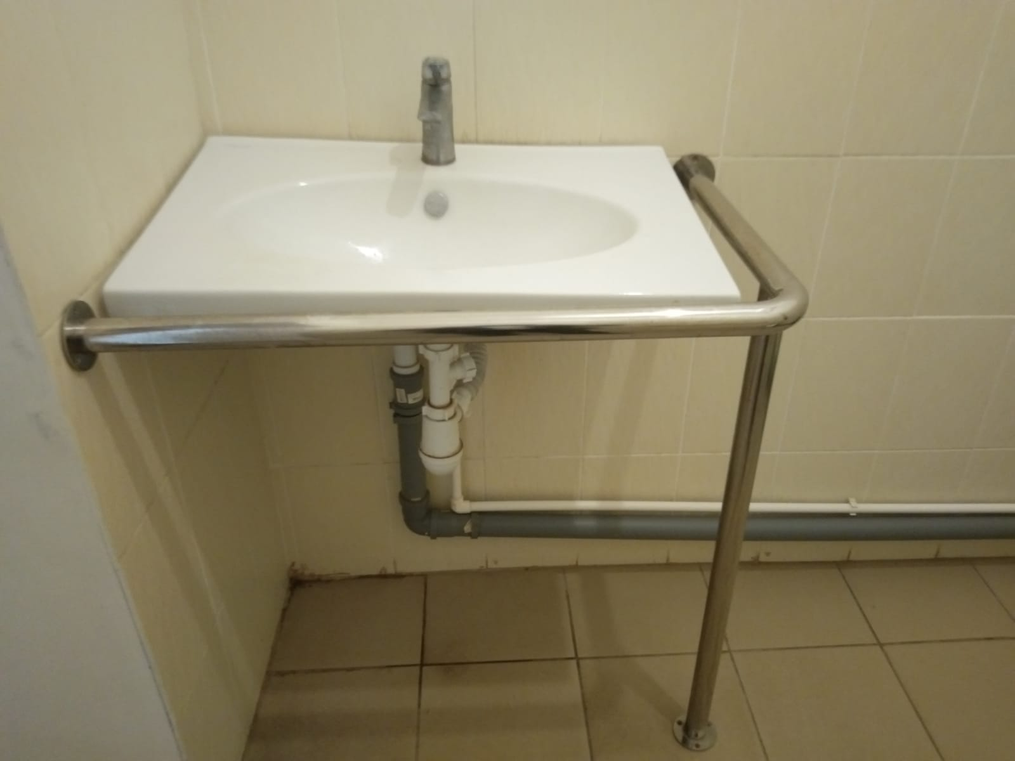
24 | Образование обучающихся с ограниченными возможностями здоровья организовано совместно с другими обучающимися | 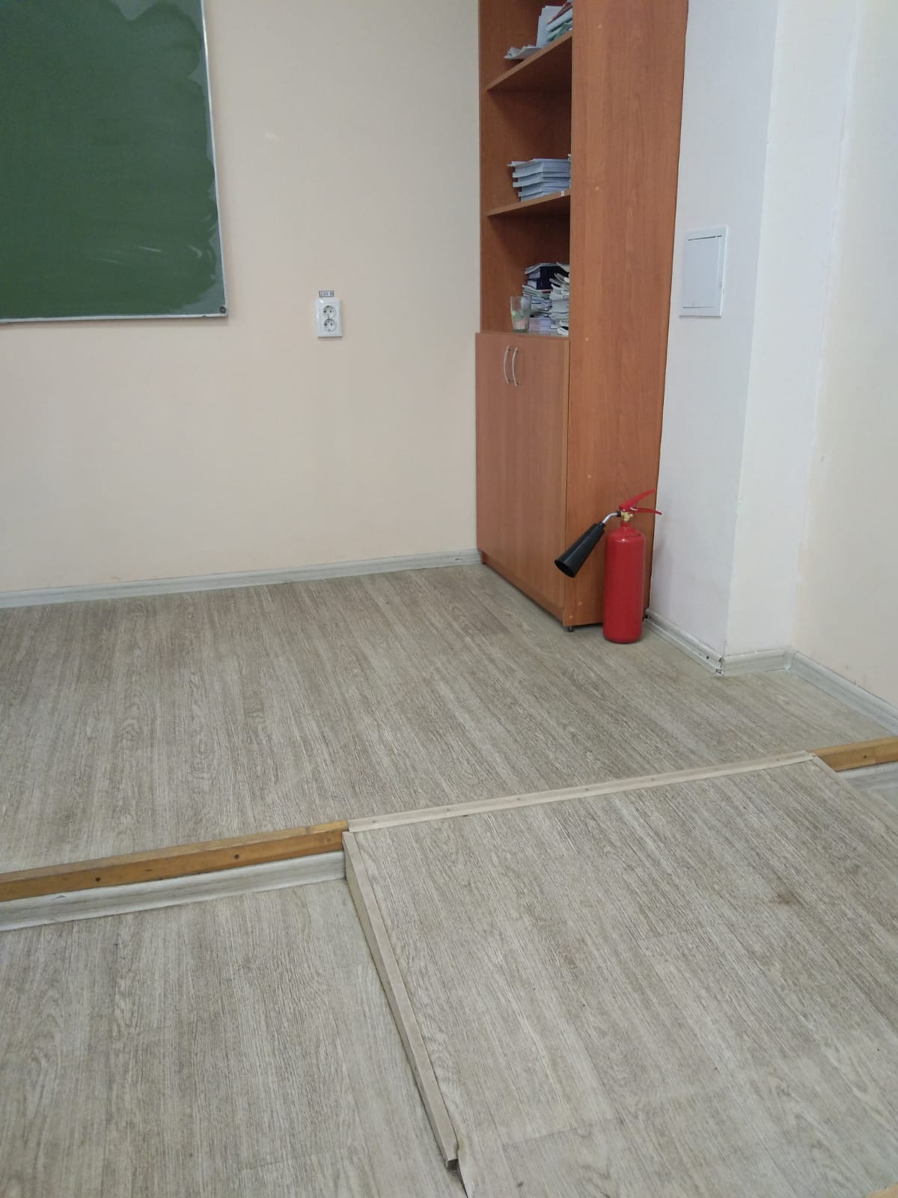 | 1 | 0 | 1 | 1 | 1
25 | Образование обучающихся с ограниченными возможностями здоровья организовано в отдельных классах, группах. |  | 0 | 0 | 0 | 0 | 0
26 | Проведена ли адаптация официального сайта организации, предоставляющих услуги в сфере образования, для лиц с нарушением зрения (в том числе слабовидящих) с приведением их к международному стандарту доступности веб-контента и веб-сервисов (WCAG) в соответствии с требованиями ГОСТ Р 52872-2019. |  | 1 | 0 | 1 | 1 | 1
27 | Выполнены ли иные требования по обеспечению доступности официального интернет ресурса учреждения для лиц с инвалидностью и иным ограничениями жизнедеятельности в соответствии с требованиями ГОСТ Р 52872-2019. |  | 0 | 0 | 0 | 0 | 0
28 | Имеется ли документ о соответствии интернет ресурса требованиям ГОСТ Р 52872-2019, полученного в порядке установленном Федеральным законом о техническом регулировании. N 184-ФЗ от 27.12.2002 и Федеральным законом "Об аккредитации в национальной системе аккредитации" от 28.12.2013 N 412-ФЗ. |  | 0 | 0 | 0 | 0 | 0
29 | Обеспечивается ли предоставления услуг тьютора, на основании соответствующей рекомендации в заключении психолого-медико-педагогической комиссии или индивидуальной программе реабилитации инвалида. |  | 1 | 0 | 1 | 1 | 1
30 | Какое количество сотрудников прошло инструктирование или обучение для работы с инвалидами по вопросам, связанным с обеспечением доступности для инвалидов объектов и услуг в сфере образования. | 24 сотрудника | 1 | 1 | 1 | 1 | 1
31 | Предоставляются ли бесплатно учебные пособия, иная учебная литература, а также специальные технические средства обучения коллективного и индивидуального пользования. |  | 0 | 0 | 1 | 1 | 1
32 | Имеются ли адаптированные образовательные программы, а для инвалидов в соответствии с индивидуальной программой реабилитации инвалида. |  | 0 | 0 | 1 | 1 | 1
33 | Имеются ли в доступных для обучающихся, являющихся слепыми или слабовидящими, местах и в адаптированной форме (с учетом их особых потребностей) справочной информации о расписании лекций, учебных занятий). |  | 0 | 0 | 0 | 0 | 0
34 | Обеспечивается ли выпуск альтернативных форматов печатных материалов (крупный шрифт или аудиофайлы). |  | 0 | 1 | 0 | 0 | 0
35 | Численность обучающихся с ограниченными возможностями здоровья в учебной группе (до 15 человек). |  | 0 | 0 | 0 | 0 | 0
36 | Обеспечивается ли предоставление учебных, лекционных материалов в электронном виде с учетом потребностей и особеностей обучающихся. |  | 0 | 1 | 1 | 1 | 1
37 | Имеется ли паспорт доступности объекта (указать полную дату утверждения документа). | 2020-06-11 | 0 | 0 | 0 | 0 | 0
38 | Сертификаты соответствия, выданные в рамках добровольной сертификации, подтверждающей повышенные условия безопаснсоти при формировании и обеспечении безбарьерной среды для инвалидов и иных МГН; (ст. 23 Федеральный закон от 31.07.2020 N 248-ФЗ, приказ Росстата России №30 от 21.05.2021). |  | 0 | 0 | 0 | 0 | 0
39 | Наличие договора добровольного страхования рисков причинения вреда неопределенному кругу лиц, связанные с его обязанностью возместить вред (ущерб) охраняемым законом ценностям, причиненный вследствие нарушения обязательных требований. (ст. 23 Федеральный закон от 31.07.2020 N 248-ФЗ). |  | 0 | 0 | 0 | 0 | 0
40 | Результаты независимой оценки соблюдения обязательных требований в области предупреждения причинения вреда при формировании и обеспечении безбарьерной среды для инвалидов и маломобильных групп населения (ст. 23 Федеральный закон от 31.07.2020 N 248-ФЗ). |  | 0 | 0 | 0 | 0 | 0
41 | Наличие договора добровольного страхования рисков причинения вреда неопределенному кругу лиц, связанные с его обязанностью возместить вред (ущерб) охраняемым законом ценностям, причиненный вследствие нарушения обязательных требований. (ст. 23 Федеральный закон от 31.07.2020 N 248-ФЗ). |  | 0 | 0 | 0 | 0 | 0
42 | Наличие на объекте автономной, самостоятельной системы организации управления движением людей, в том числе инвалидов по эвакуационным путям для уменьшения времени эвакуации и информирования о структуре путей эвакуации, правилах поведения в условиях ограниченной видимости (сумерек, задымления, тумана и т.п.) или полной темноты требованиям направленным на предупреждение причинения вреда инвалидам различных нозологий. |  | 1 | 0 | 0 | 0 | 0

Всего (в баллах): |  |  | 8 | 1.5 | 8.5 | 8.5 | 8.5
Максимальный балл |  |  | 20.00 | 20.00 | 20.00 | 20.00 | 20.00
Доступность (в %) по каждому виду нарушений |  |  | 40.00% | 7.50% | 42.50% | 42.50% | 42.50%
Доступность (в %) по всем нарушениям в целом по зданию |  |  | 35.00%
*при наличии

Доступность (в %) по каждому виду нарушений
Методика расчета:
1. Проверяется, имеются ли в здании элементы, обозначенные в строках со звездочкой. Если их нет, то строка в расчете показателя не участвует. Можно обозначить эти элементы цветом или зачеркнутым шрифтом.
2. Заполняется столбец по каждому виду нарушений здоровья цифрами 1 или 0. Графы, выделенные серым цветом, не заполняются.
3. Подсчитывается сумма полученных баллов – Всего (в баллах).
4. Подсчитывается максимальный балл (за вычетом вычеркнутых строк – элементов, которых нет в здании).
5. Доступность (в %) по каждому виду нарушений рассчитывается по формуле:
Доступностьi = (Всего (в баллах) / Максимальный балл) *100%.

Варианты критериев оценивания доступности:
Доступность для каждого нарушения в отдельности |  |  | Доступность по всем нарушениям в целом
«Полная доступность» - от 80% по всем требованиям к доступности здания. «Частичная доступность» - от 50 до 79 % по всем требованиям к доступности здания (указать, какая нозология неучтена) «Отсутствие доступности» - менее 50% по всем требованиям к доступности здания. Доступность (в %) по каждому виду нарушений Полная доступность по зрению - от 80 % Полная доступность по слуху - от 80 % Полная доступность по опорно-двигательному аппарату - от 80 % Частичная доступность по зрению - от 50 % до 79% Частичная доступность по слуху - от 50 % до 79% Частичная доступность по опорно-двигательному аппарату - от 50 % до 79% Отсутствие доступности по зрению - менее 50% Отсутствие доступности по слуху - менее 50% Отсутствие доступности по опорно-двигательному аппарату - менее 50% Здание может быть полностью доступно для лиц с нарушениями слуха (85%), частично для лиц с нарушениями опорно-двигательного аппарата (77%) и полностью недоступно для лиц с нарушением зрения (40%). |  |  | «Полная доступность» - соответствие требованиям нормативных документов в области образования и документов национальной системы стандартизации по всем функциональным зонам для всех категорий инвалидов - как с точки зрения досягаемости и безопасности, так и информативности и комфорта. От 80% по каждой из указанных нозологий. «Частичная доступность» - соответствие нормативным требованиям отдельных функциональных зон. От 50% до 79 % по отдельным (1-2) нозологиям или: -ДЧ*1-доступно частично при условии оказания квалифицированным персоналом ситуационной помощи на объекте с помощью вспомогательных технических средств. -ДЧ*2 - доступно частично. Понижение рисков возможно путем предоставления услуг обучения в инклюзивном кабинете, оснащенном соответствующей мебелью, оборудованием, необходимым для освоения учебного процесса или дистанционно. «Отсутствие доступности» - не соответствие нормативам для категорий инвалидов. Менее 50% по двум нозологиям. Пример: 81% 86% 93% - полная доступность 76% 40% 70% - частичная доступность 20% 80% 46% - отсутствие доступности
Предлагается список элементов, ряд из них обязателен к исполнению только при наличии в здании данного элемента и обозначен *. Также, для описания четких требований приведен столбец «Описание обязательных элементов (требования)», куда необходимо внести единые для всех нормативы по каждому элементу доступности.
 | Доступность можно рассматривать как для каждого нарушения в отдельности, так и для всех в целом. В первом случае здание одновременно может быть полностью доступно для лиц с определенным нарушением и недоступным по другим. Во втором случае доступность рассматривается как комплексная характеристика, т.е. полная доступность присваивается только при наличии высокого процента по нескольким нарушениям. Для удобства подсчета подготовлена форма в формате Microsoft Excel (Эксель) Как пользоваться формой? Заполняются: - листы по количеству зданий у ПОО - максимальный балл проставляется самостоятельно, исходя из вида нарушений (зрение 45, слух 28, ОДА 49) Максимальный балл проставляется только на заполняемых листах (если зданий меньше чем количество листов, остальные листы не заполняются. Внимание! Пустые листы не удалять!)

общежитие
 |  |  |  |  |  |  | Приложение 2

 |  |  |  |  |  |  | Форма 2

Самооценка наличия созданных специальных условий (архитектурных, материально-технических, кадровых) для получения инвалидами и лицами с ограниченными возможностями здоровья среднего профессионального образования и профессионального обучения»
КГБ ПОУ "Заринский политехнический техникум" Студенческая гостиница
Оценка архитектурной доступности зданий ПОО
Специальные условия для получения среднего профессионального образования лиц с инвалидностью и обучающимися с ограниченными возможностями здоровья |  | Ссылка на размещенные на сетевом диске ФОТОМАТЕРИАЛЫ, подтверждающие созданные условия | Оценка для обучающихся инвалидов с нарушениями здоровья:
 |  |  | для инвалидов с нарушениями зрения («1»-обеспечено наличие, «0» – отсутствует) | для инвалидов с нарушениями слуха («1»-обеспечено наличие, «0» – отсутствует) | для инвалидов с нарушениями опорно-двигательного аппарата («1»-обеспечено наличие, «0» – отсутствует) | для инвалидов, передвигающихся на кресле-коляске («1»-обеспечено наличие, «0» – отсутствует) | для инвалидов с нарушениями интеллектуального развития («1»-обеспечено наличие, «0» – отсутствует)
I. условия доступности, безопасности, информативности и комфортности объектов и услуг
1 | Архитектурная возможность беспрепятственного входа в объекты и выхода из них: | 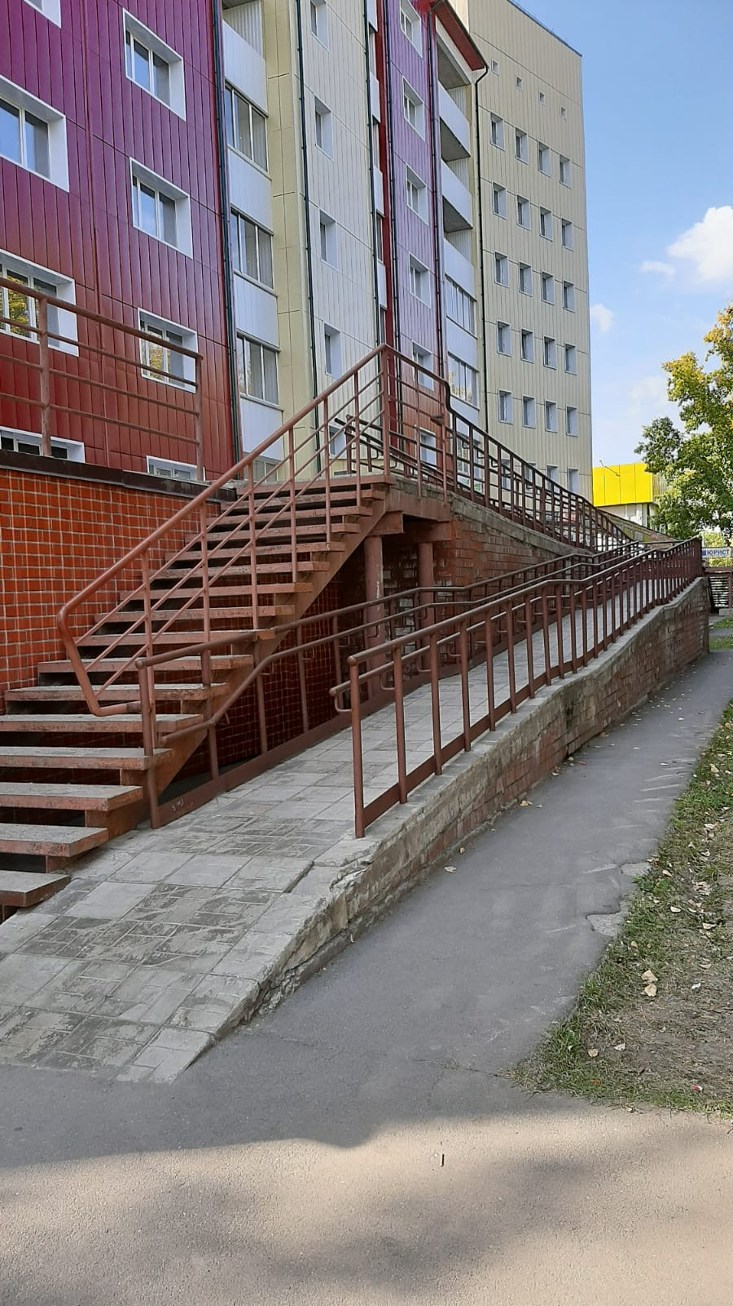 | 1 | 0 | 1 | 1 | 1
2 | возможность самостоятельного передвижения по территории объекта в целях доступа к месту предоставления услуги; | 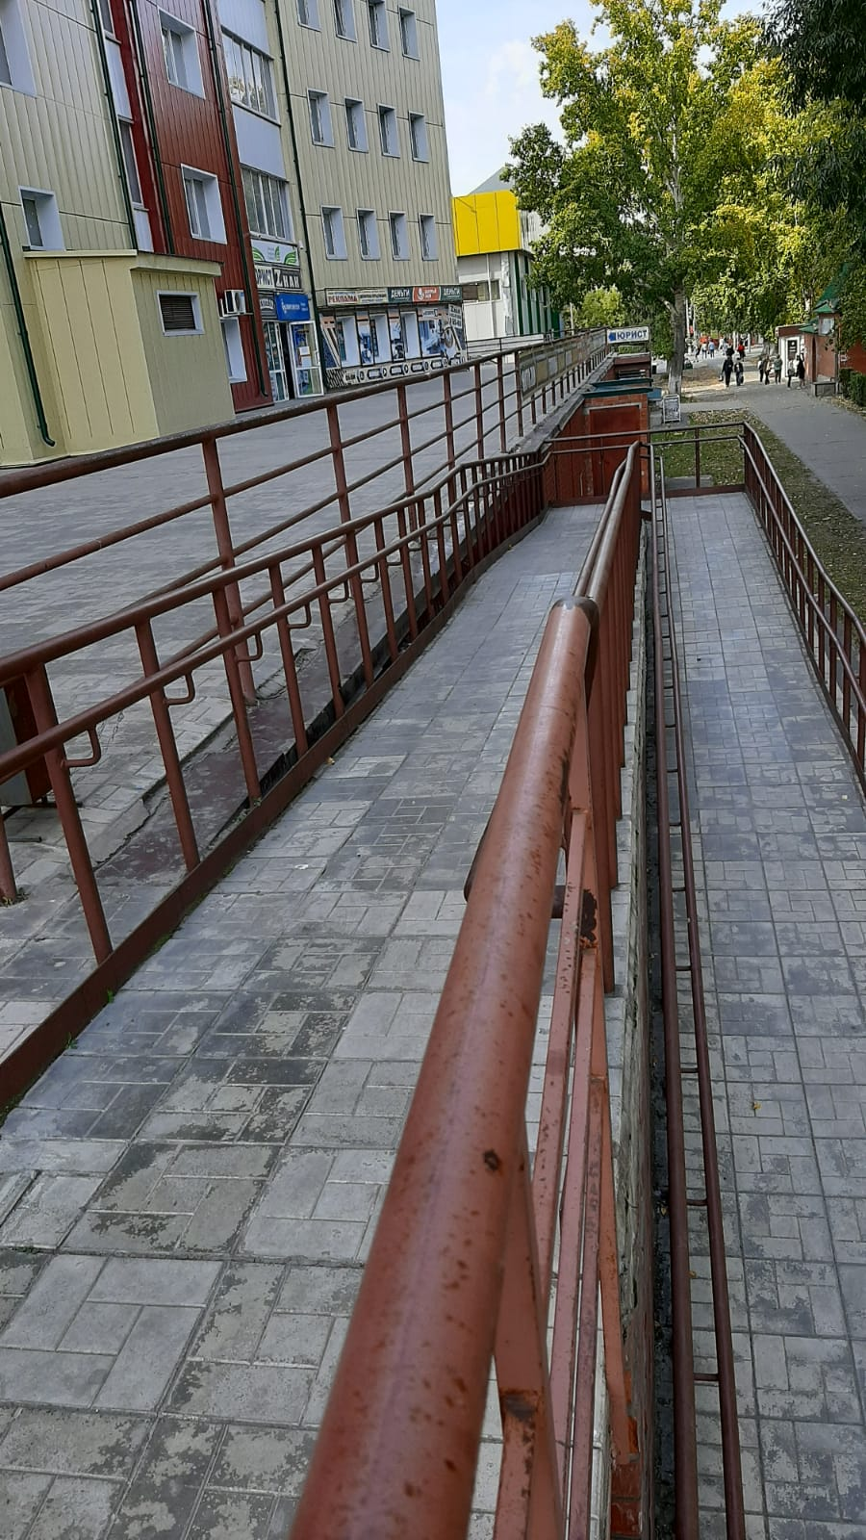 | 1 | 0 | 1 | 1 | 1
3 | возможность передвижения по территории объекта в целях доступа к месту предоставления услуги, с помощью работников объекта, предоставляющих услуги, ассистивных и вспомогательных технологий, а также сменного кресла-коляски; |  | 1 | 0 | 1 | 1 | 1
4 | возможность посадки в транспортное средство и высадки из него перед входом в объект, в том числе с использованием кресла-коляски и, при необходимости, с помощью работников объекта; |  | 1 | 0 | 1 | 1 | 1
5 | осуществляется ли сопровождение инвалидов, имеющих стойкие нарушения функции зрения по территории объекта силами ассистента-помощника, подготовленного и прошедшего независимую оценку квалификации в соовтетсвии с профессиональным стандартом "Ассистент (помощник) по оказанию технической помощи инвалидам и лицам с ограниченными возможностями здоровья"; |  | 0 | 0 | 0 | 0 | 0
6 | осуществляется ли сопровождение инвалидов, имеющих стойкие нарушения возможности самостоятельного передвижения по территории объекта силами ассистента-помощника, подготовленного и прошедшего независимую оценку квалификации в соовтетсвии с профессиональным стандартом "Ассистент (помощник) по оказанию технической помощи инвалидам и лицам с ограниченными возможностями здоровья"; |  | 0 | 0 | 0 | 0 | 0
7 | осуществляется ли техническая или иная помощь инвалиду при входе в объект и выходе из него и в преодолении барьеров, мешающих получению услуг в сфере образования и использованию объектов наравне с другими лицами; |  | 1 | 0 | 1 | 1 | 1
8 | осуществляется ли информирование инвалида о доступных маршрутах общественного транспорта в доступной для него форме; |  | 1 | 0 | 1 | 1 | 1
9 | Надлежащее размещение носителей информации, необходимой для обеспечения беспрепятственного доступа инвалидов к объектам и услугам, с учетом ограничений их жизнедеятельности, в том числе дублирование необходимой для получения услуги звуковой и зрительной информации, в том числе: |  | 1 | 0 | 0 | 0 | 0
10 | указатель о наличии доступного входа для лиц, передвитгающихся на кресле-коляске; |  | 1 | 0 | 1 | 1 | 1
11 | наличие системы радиоинформирования и звукового ориентирования для инвалидов по зрению и других маломобильных групп населения, с целью обеспечения возможности самостоятельного или с помощью персонала передвижения по объекту в целях доступа к месту предоставления услуги, и ее должное функционирование. |  | 0 | 0 | 0 | 0 | 0
12 | Наличие и работоспособность сервисов онлайн сурдо-перевода, способствующих повышению комфортности для лиц с нарушением слуха (глухих). |  | 0 | 0 | 0 | 0 | 0
13 | Наличие индукционных устройств, способствующих повышению комфортности для лиц с нарушением слуха (слабослышащих). |  | 0 | 0 | 0 | 0 | 0
14 | Надлежащее размещение надписей, знаков и иной текстовой и графической информации знаками, выполненными рельефно-точечным шрифтом Брайля и на контрастном фоне. |  | 1 | 0 | 1 | 1 | 1
15 | Обеспечение допуска на объект, в котором предоставляются услуги, собаки-проводника при наличии документа, подтверждающего ее специальное обучение, выданного по форме и в порядке, утвержденных приказом Министерства труда и социальной защиты Российской Федерации от 22 июня 2015 г. N 386н (зарегистрирован Министерством юстиции Российской Федерации 21 июля 2015 г., регистрационный N 38115) и наличие места для размещения собаки-проводника в часы обучения самого обучающегося. |  | 0 | 0 | 0 | 0 | 0
16 | Наличие при входе в объект вывески с названием организации, графиком работы организации, выполненного рельефно-точечным шрифтом Брайля и на контрастном фоне. |  | 1 | 0 | 1 | 1 | 1
17 | Наличие справа при входе в объект тактильного плана здания (помещения), выполненного рельефно-точечным шрифтом Брайля. |  | 0 | 0 | 0 | 0 | 0
18 | Оказание инвалидам помощи, необходимой для получения в доступной для них форме информации о правилах предоставления услуги, в том числе об оформлении необходимых для получения услуги документов, о совершении ими других необходимых для получения услуги действий; |  | 1 | 0 | 1 | 1 | 1
19 | Предоставляется ли инвалидам по слуху, при необходимости, услуги с использованием русского жестового языка. | представить документ | 0 | 0 | 0 | 0 | 0
20 | Имеется ли в одном из помещений, предназначенных для проведения массовых мероприятий, индукционных петель, звукоусиливающей аппаратуры или системы онлайн сурдо-перевода. |  | 0 | 0 | 0 | 0 | 0
21 | Обеспечивается ли дублирование звуковой справочной информации о расписании учебных занятий визуальной (напр. установка мониторов с возможностью трансляции субтитров). |  | 0 | 0 | 0 | 0 | 0
22 | Обеспечиваются ли в учреждении в целом для обучающихся, имеющих нарушения опорно-двигательного аппарата, материально-технические условия доступности, безопасности, информативности и комфортности для доступа обучающихся в учебные помещения, столовые, туалетные и другие помещения образовательной организации, а также их пребывания в указанных помещениях (наличие пандусов, поручней, расширенных дверных проемов, лифтов, локальное понижение стоек-барьеров до высоты не более 0,8 м; наличие специальных кресел и других приспособлений) |  | 1 | 0 | 1 | 1 | 1
23 | Обеспечиваются ли на этаже для обучающихся, имеющих нарушения опорно-двигательного аппарата, материально-технические условия доступности, безопасности, информативности и комфортности для доступа обучающихся в учебные помещения, столовые, туалет, а также их пребывания в указанных помещениях (наличие пандусов, поручней, расширенных дверных проемов, наличие специальных кресел и других приспособлений). | 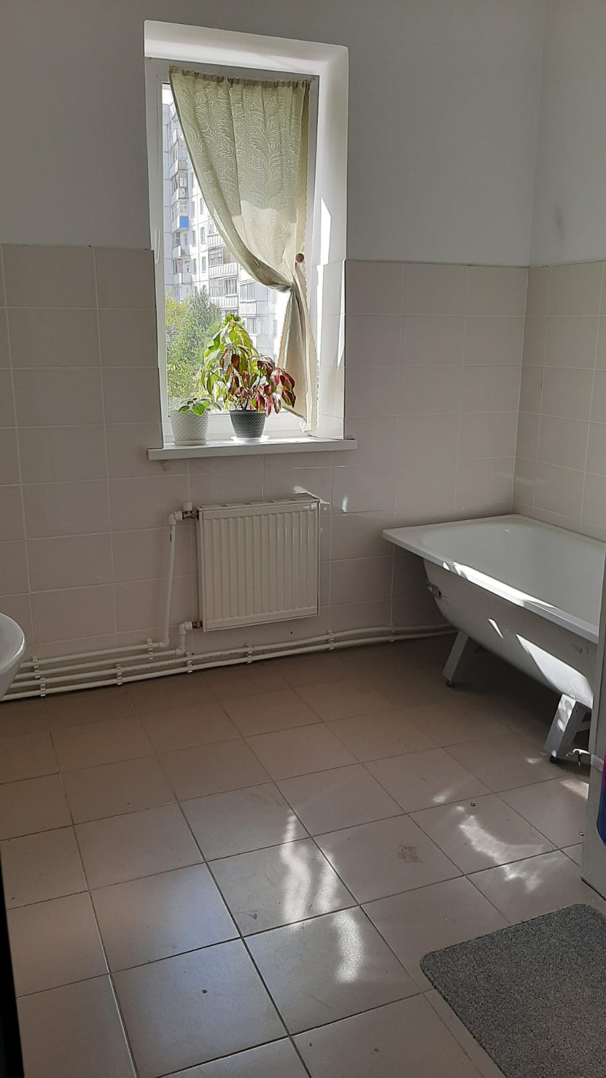 | 1 | 0 | 1 | 1 | 1
24 | Образование обучающихся с ограниченными возможностями здоровья организовано совместно с другими обучающимися |  | 1 | 0 | 1 | 1 | 1
25 | Образование обучающихся с ограниченными возможностями здоровья организовано в отдельных классах, группах. |  | 0 | 0 | 0 | 0 | 0
26 | Проведена ли адаптация официального сайта организации, предоставляющих услуги в сфере образования, для лиц с нарушением зрения (в том числе слабовидящих) с приведением их к международному стандарту доступности веб-контента и веб-сервисов (WCAG) в соответствии с требованиями ГОСТ Р 52872-2019. |  | 1 | 0 | 1 | 1 | 1
27 | Выполнены ли иные требования по обеспечению доступности официального интернет ресурса учреждения для лиц с инвалидностью и иным ограничениями жизнедеятельности в соответствии с требованиями ГОСТ Р 52872-2019. |  | 0 | 0 | 0 | 0 | 0
28 | Имеется ли документ о соответствии интернет ресурса требованиям ГОСТ Р 52872-2019, полученного в порядке установленном Федеральным законом о техническом регулировании. N 184-ФЗ от 27.12.2002 и Федеральным законом "Об аккредитации в национальной системе аккредитации" от 28.12.2013 N 412-ФЗ. |  | 0 | 0 | 0 | 0 | 0
29 | Обеспечивается ли предоставления услуг тьютора, на основании соответствующей рекомендации в заключении психолого-медико-педагогической комиссии или индивидуальной программе реабилитации инвалида. |  | 1 | 0 | 1 | 1 | 1
30 | Какое количество сотрудников прошло инструктирование или обучение для работы с инвалидами по вопросам, связанным с обеспечением доступности для инвалидов объектов и услуг в сфере образования. |  | 1 | 1 | 1 | 1 | 1
31 | Предоставляются ли бесплатно учебные пособия, иная учебная литература, а также специальные технические средства обучения коллективного и индивидуального пользования. |  | 0 | 0 | 1 | 1 | 1
32 | Имеются ли адаптированные образовательные программы, а для инвалидов в соответствии с индивидуальной программой реабилитации инвалида. |  | 0 | 0 | 1 | 1 | 1
33 | Имеются ли в доступных для обучающихся, являющихся слепыми или слабовидящими, местах и в адаптированной форме (с учетом их особых потребностей) справочной информации о расписании лекций, учебных занятий). |  | 0 | 0 | 0 | 0 | 0
...

